Gráficos
SEGMENTACIÓN CLIENTES
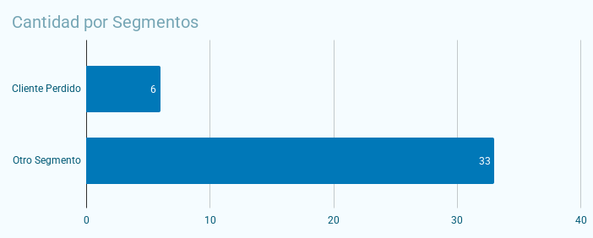
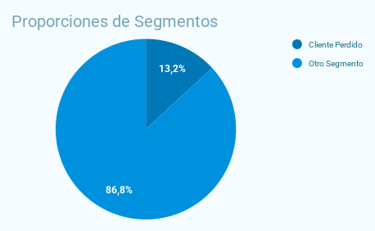

Dispersión de Ventas y Recencia
 | CLIENTES EN RIESGO

